正四角錐台
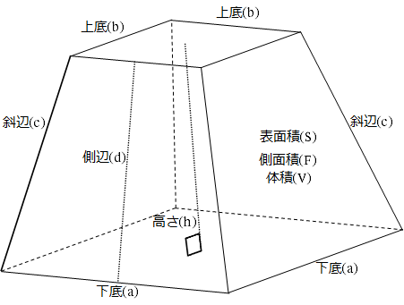
正四角錐台計算機1
No. | メモ | 下底(a) | 上底(b) | 高さ(h) | 斜辺(c) | 側辺(d) | 側面積(F) | 表面積(S) | 体積(V) | 面積:体積比(S/V)
1 |  | 1.000 | 2.000 | 3.000 | 3.041 | 3.082 | 18.248 | 23.248 | 7.000 | 3.321
2 |  | 1.500 | 2.500 | 3.500 | 3.536 | 3.571 | 28.284 | 36.784 | 14.292 | 2.574
3 |  | 2.000 | 3.000 | 4.000 | 4.031 | 4.062 | 40.311 | 53.311 | 25.333 | 2.104
4 |  | 2.500 | 3.500 | 4.500 | 4.528 | 4.555 | 54.332 | 72.832 | 40.875 | 1.782
5 |  | 3.000 | 4.000 | 5.000 | 5.025 | 5.050 | 70.349 | 95.349 | 61.667 | 1.546
6 |  | 3.500 | 4.500 | 5.500 | 5.523 | 5.545 | 88.363 | 120.863 | 88.458 | 1.366
7 |  | 4.000 | 5.000 | 6.000 | 6.021 | 6.042 | 108.374 | 149.374 | 122.000 | 1.224
8 |  | 4.500 | 5.500 | 6.500 | 6.519 | 6.538 | 130.384 | 180.884 | 163.042 | 1.109
9 |  | 5.000 | 6.000 | 7.000 | 7.018 | 7.036 | 154.392 | 215.392 | 212.333 | 1.014
10 |  | 5.500 | 6.500 | 7.500 | 7.517 | 7.533 | 180.400 | 252.900 | 270.625 | 0.935

正四角錐台計算機2
No. | メモ | 下底(a) | 上底(b) | 斜辺(c) | 高さ(h) | 側辺(d) | 側面積(F) | 表面積(S) | 体積(V) | 面積:体積比(S/V)
1 |  | 1.000 | 2.000 | 3.041 | 3.000 | 3.082 | 18.248 | 23.248 | 7.000 | 3.321
2 |  | 1.500 | 2.500 | 3.536 | 3.500 | 3.571 | 28.284 | 36.784 | 14.292 | 2.574
3 |  | 2.000 | 3.000 | 4.031 | 4.000 | 4.062 | 40.311 | 53.311 | 25.333 | 2.104
4 |  | 2.500 | 3.500 | 4.528 | 4.500 | 4.555 | 54.332 | 72.832 | 40.875 | 1.782
5 |  | 3.000 | 4.000 | 5.025 | 5.000 | 5.050 | 70.349 | 95.349 | 61.667 | 1.546
6 |  | 3.500 | 4.500 | 5.523 | 5.500 | 5.545 | 88.363 | 120.863 | 88.458 | 1.366
7 |  | 4.000 | 5.000 | 6.021 | 6.000 | 6.042 | 108.374 | 149.374 | 122.000 | 1.224
8 |  | 4.500 | 5.500 | 6.519 | 6.500 | 6.538 | 130.384 | 180.884 | 163.042 | 1.109
9 |  | 5.000 | 6.000 | 7.018 | 7.000 | 7.036 | 154.392 | 215.392 | 212.333 | 1.014
10 |  | 5.500 | 6.500 | 7.517 | 7.500 | 7.533 | 180.400 | 252.900 | 270.625 | 0.935

